Лист1
№ | Название | Предварительные шаги | Шаги | Ожидаемый результат | Скриншоты
1 | Тестирование корзины при указании количества продукции, которого нет на складе | 1) Открыть https://www.sportmaster.by/ 2) нажать вкладку "каталог" 3) Выбрать любой раздел 4) Выбрать конкретный тип товара 5) Нажать на картинку товара 6) Нажимать на кнопку "Добавить в корзину, периодически переходить во вкладку "Корзина", добавлять до тех пор, пока не всплывет уведомление" | 1) Нажать на вкладку "Корзина" 2) Нажать на вкладку "Перейти в корзину" | Сообщение "Нет в таком количестве в вашем городе" | 
2 | Тестирование корзины при указании добавление товара продукции (от 51 шт.) | 1) Открыть https://www.sportmaster.by/ 2) нажать вкладку "каталог" 3) Выбрать любой раздел 4) Выбрать конкретный тип товара 5) Нажать на картинку товара 6) Нажимать на кнопку "Добавить в корзину, | 1) Нажать на вкладку "Корзина" 2) Нажать на вкладку "Перейти в корзину" 3) В строке "Количество" указать 51 и нажать "enter", или же кликнуть лкм в строке "Количество" когда указали нужное | MessageBox с сообщением "Ошибка при добавлении товара в корзину" | 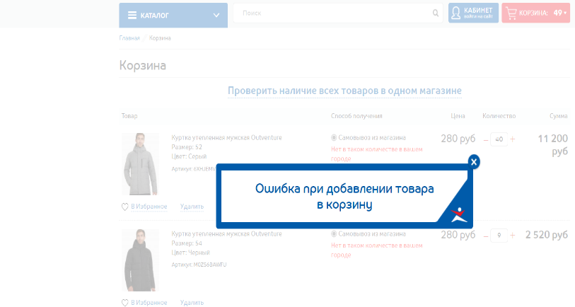
3 | Тестирование корзины, попытка ввода букв (и запрещенных символов), вместо указания кол-ва, которое мы бы хотели заказать | 1) Открыть https://www.sportmaster.by/ 2) нажать вкладку "каталог" 3) Выбрать любой раздел 4) Выбрать конкретный тип товара 5) Нажать на картинку товара 6) Нажимать на кнопку "Добавить в корзину, | 1) Нажать на вкладку "Корзина" 2) Нажать на вкладку "Перейти в корзину" 3) В строке "Количество" указать любые буквы или же запрещенные символы (!»№;%:?*$#@!) и нажать "enter", или же кликнуть лкм в строке "Количество" когда указали нужное | Меняет количество на "1" | 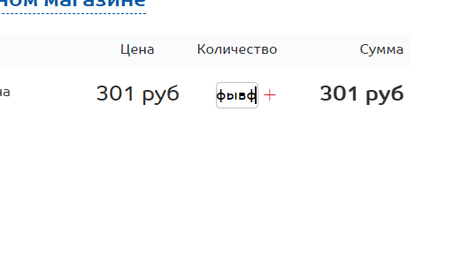
4 | Проверка поиска на запрещенные символы (!»№»!;»!) | 1) Открыть https://www.sportmaster.by/ | 1) Написать в поисковике символы (!»№%:»№!!#) | Все отлично (информации об ошибках нет) | 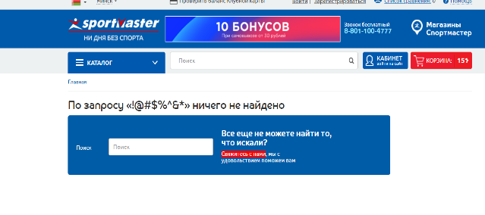
5 | Проверка трекинга "Понравившееся" | 1) Открыть https://www.sportmaster.by/ 2) Нажать на кнопку "Кабинет войти на сайт" | 1) Нажать на "Избранное" | Показывает то, что мы отметили как "Понравившееся" | 